PIGNORACION I
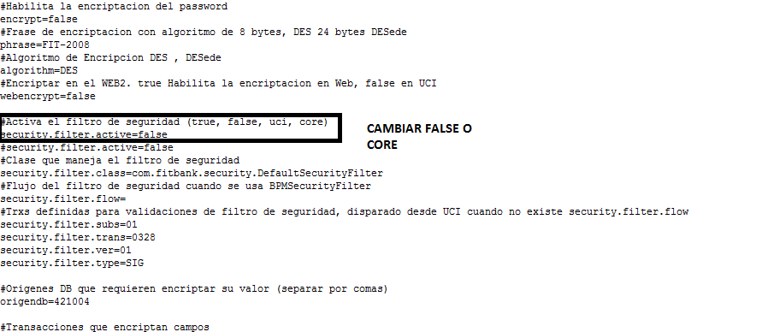

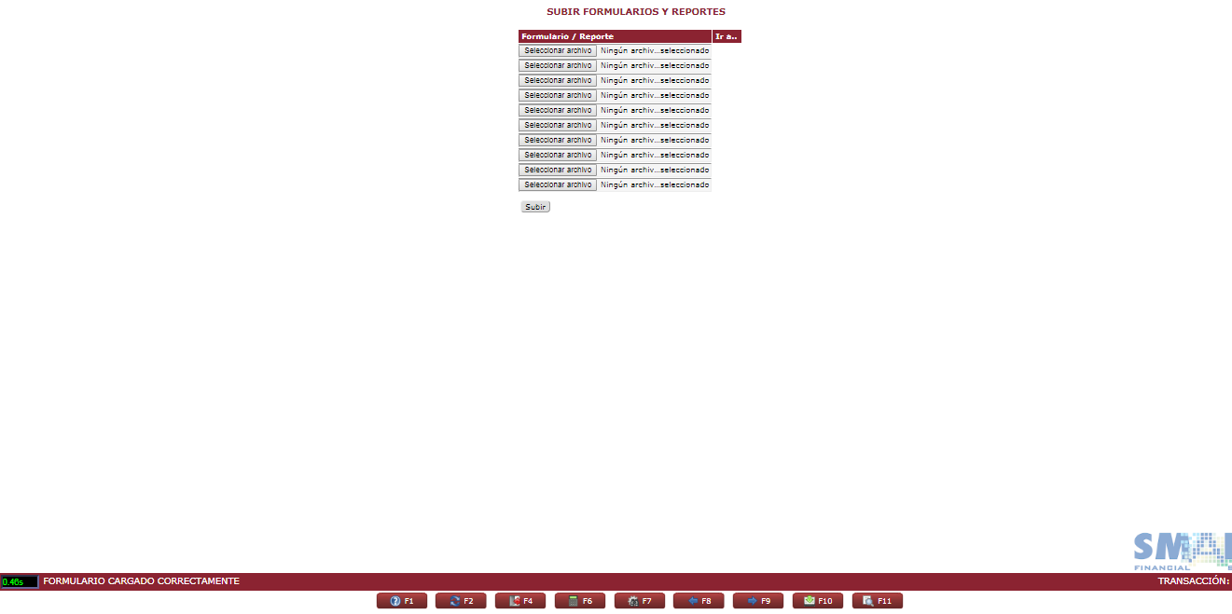
 |  |  |  | Nº Reg.
 |  |  |  | Versión Doc.
 |  |  |  | Fecha Última Act.

SOPORTE DE CASO DE PRUEBAS UNITARIAS

ID Caso de Prueba | 1 | RIT Nº | 1617 | Nº Registro | 1
Propósito | CONSULTA
Descripcion de funcionalidad | Verificar si efectivamente ingresa a la transaccion descrita en la matriz subida por riesgos
Transacciones para Validar

 | 1.-Se levantan los filtro de seguridad en la siguiente ruta /FitBank/properties en el siguiente archivo security.properties

